Лист1
Фото | Название | мин заказ | Заказ | Цена РУБ | Сумма РУБ | Итоговая сумма | Минимальная сумма заказа | курс | 12
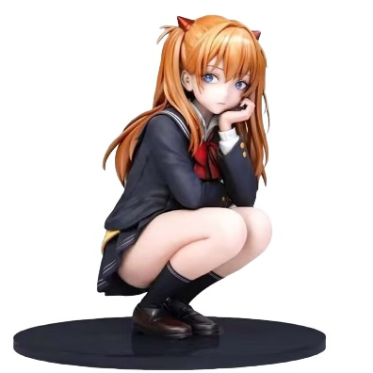 | Аниме фигурка - Девушка 1 | 1 | 0 | 1,456 ₽ | 0 ₽ | 0 ₽ | 30,000 ₽
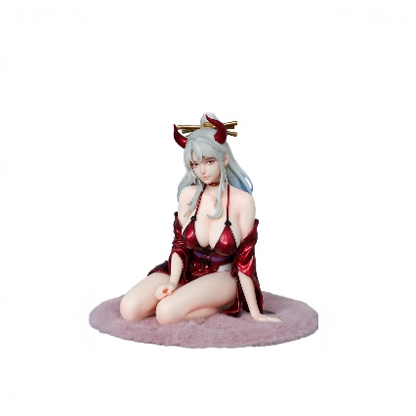 | Аниме фигурка - Девушка 2 | 1 | 0 | 1,820 ₽ | 0 ₽
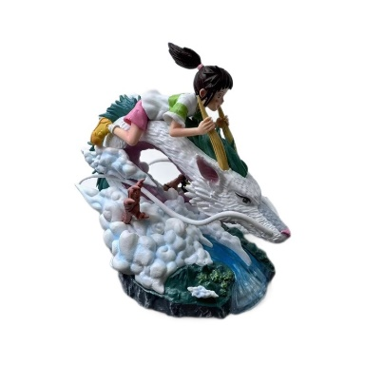 | Аниме фигурка - Девушка 3 | 1 | 0 | 1,508 ₽ | 0 ₽
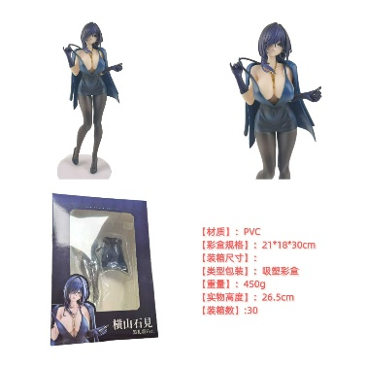 | Аниме фигурка - Девушка 4 | 1 | 0 | 1,170 ₽ | 0 ₽
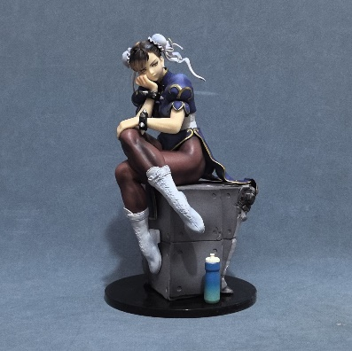 | Аниме фигурка - Девушка 5 | 1 | 0 | 2,678 ₽ | 0 ₽
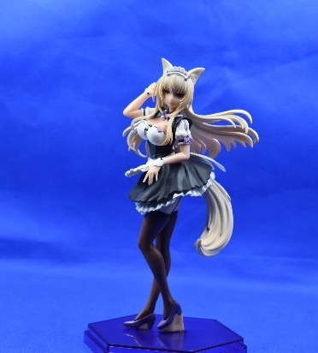 | Аниме фигурка - Девушка 6 | 1 | 0 | 650 ₽ | 0 ₽
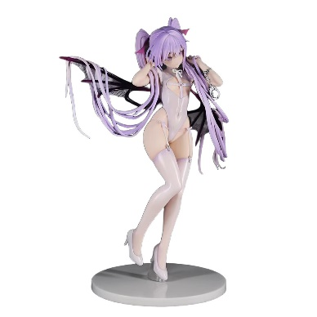 | Аниме фигурка - Девушка 7 | 1 | 0 | 2,340 ₽ | 0 ₽
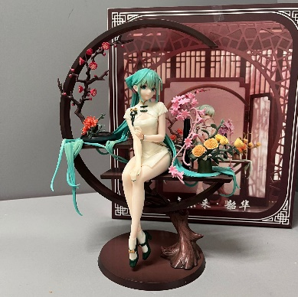 | Аниме фигурка - Девушка 8 | 1 | 0 | 2,288 ₽ | 0 ₽
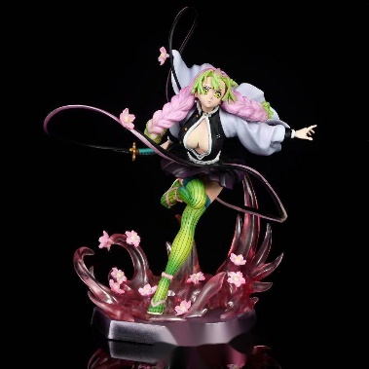 | Аниме фигурка - Девушка 9 | 1 | 0 | 1,482 ₽ | 0 ₽
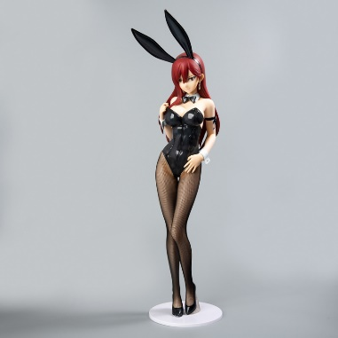 | Аниме фигурка - Девушка 10 | 1 | 0 | 3,250 ₽ | 0 ₽
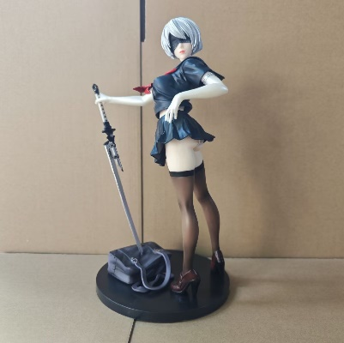 | Аниме фигурка - Девушка 11 | 1 | 0 | 1,196 ₽ | 0 ₽
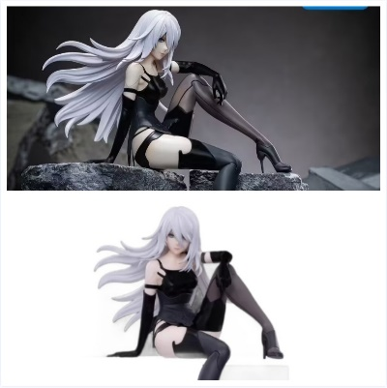 | Аниме фигурка - Девушка 12 | 1 | 0 | 832 ₽ | 0 ₽
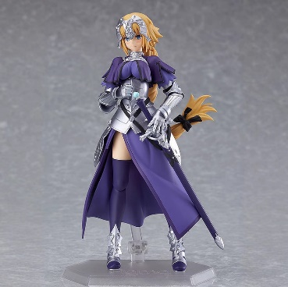 | Аниме фигурка - Девушка 13 | 1 | 0 | 1,196 ₽ | 0 ₽
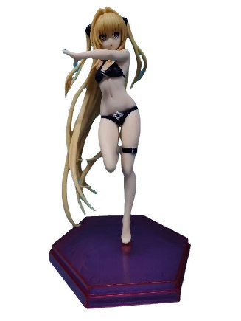 | Аниме фигурка - Девушка 14 | 1 | 0 | 910 ₽ | 0 ₽
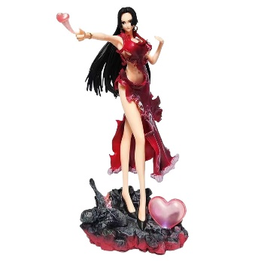 | Аниме фигурка - Девушка 15 | 1 | 0 | 832 ₽ | 0 ₽
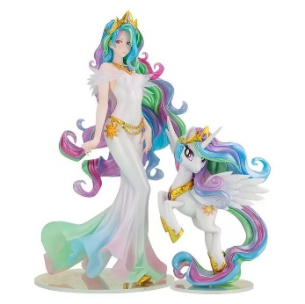 | Аниме фигурка - Девушка 16 | 1 | 0 | 2,470 ₽ | 0 ₽
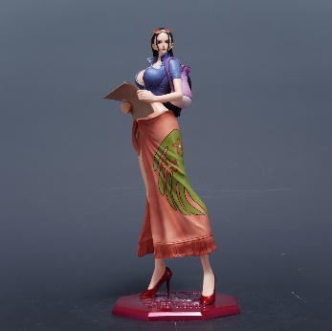 | Аниме фигурка - Девушка 17 | 1 | 0 | 1,950 ₽ | 0 ₽
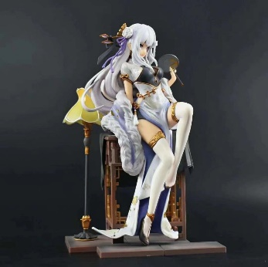 | Аниме фигурка - Девушка 18 | 1 | 0 | 2,054 ₽ | 0 ₽
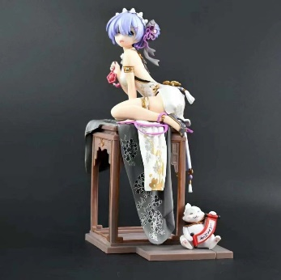 | Аниме фигурка - Девушка 19 | 1 | 0 | 2,054 ₽ | 0 ₽
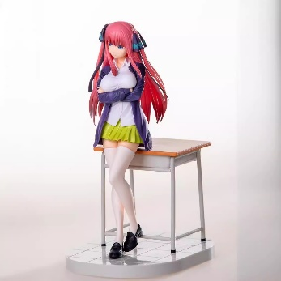 | Аниме фигурка - Девушка 20 | 1 | 0 | 1,820 ₽ | 0 ₽
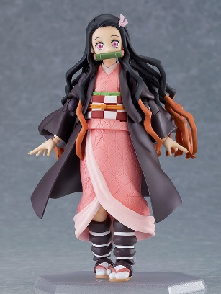 | Аниме фигурка - Девушка 21 | 1 | 0 | 1,612 ₽ | 0 ₽
 | Аниме фигурка - Девушка 22 | 1 | 0 | 1,820 ₽ | 0 ₽
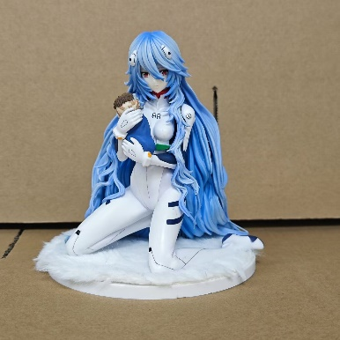 | Аниме фигурка - Девушка 23 | 1 | 0 | 1,222 ₽ | 0 ₽
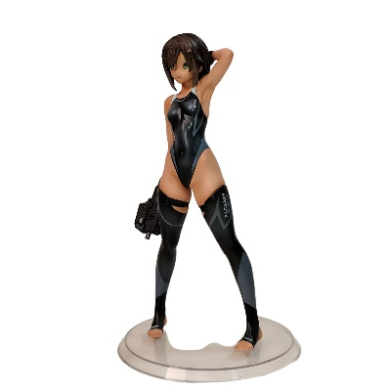 | Аниме фигурка - Девушка 24 | 1 | 0 | 1,222 ₽ | 0 ₽
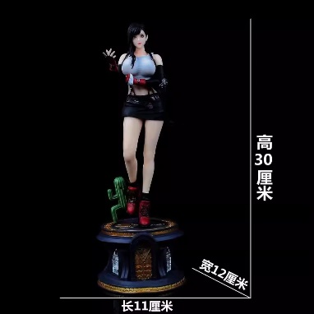 | Аниме фигурка - Девушка 25 | 1 | 0 | 3,250 ₽ | 0 ₽
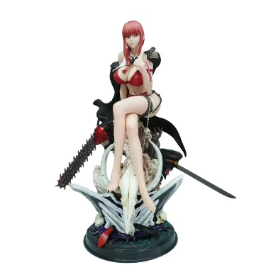 | Аниме фигурка - Девушка 26 | 1 | 0 | 10,400 ₽ | 0 ₽
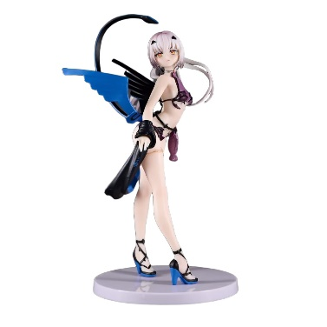 | Аниме фигурка - Девушка 27 | 1 | 0 | 1,430 ₽ | 0 ₽
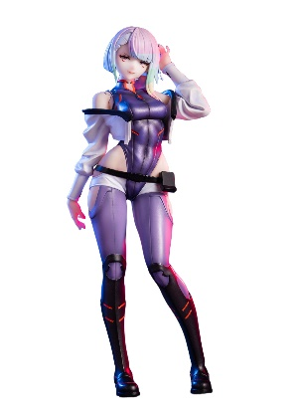 | Аниме фигурка - Девушка 28 | 1 | 0 | 1,144 ₽ | 0 ₽
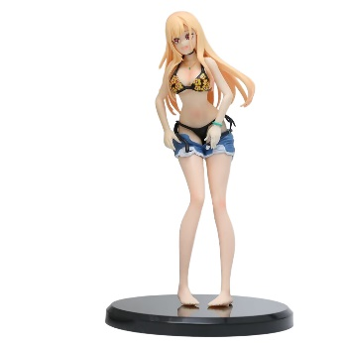 | Аниме фигурка - Девушка 29 | 1 | 0 | 494 ₽ | 0 ₽
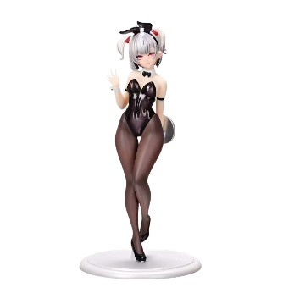 | Аниме фигурка - Девушка 30 | 1 | 0 | 1,144 ₽ | 0 ₽
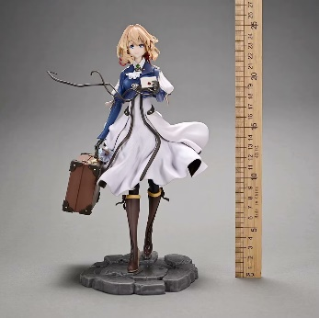 | Аниме фигурка - Девушка 31 | 1 | 0 | 3,250 ₽ | 0 ₽
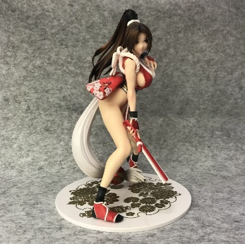 | Аниме фигурка - Девушка 32 | 1 | 0 | 2,340 ₽ | 0 ₽
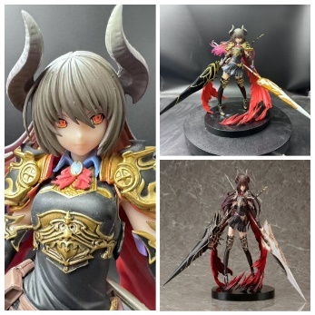 | Аниме фигурка - Девушка 33 | 1 | 0 | 2,080 ₽ | 0 ₽
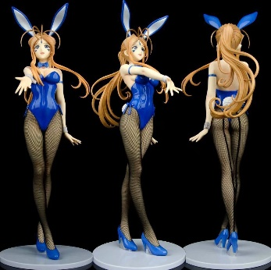 | Аниме фигурка - Девушка 34 | 1 | 0 | 3,900 ₽ | 0 ₽
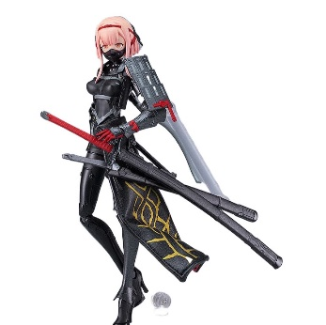 | Аниме фигурка - Девушка 35 | 1 | 0 | 2,080 ₽ | 0 ₽
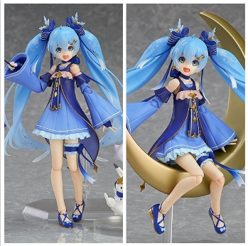 | Аниме фигурка - Девушка 36 | 1 | 0 | 1,820 ₽ | 0 ₽
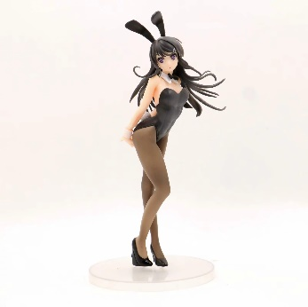 | Аниме фигурка - Девушка 37 | 1 | 0 | 650 ₽ | 0 ₽
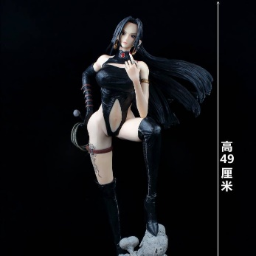 | Аниме фигурка - Девушка 38 | 1 | 0 | 2,028 ₽ | 0 ₽
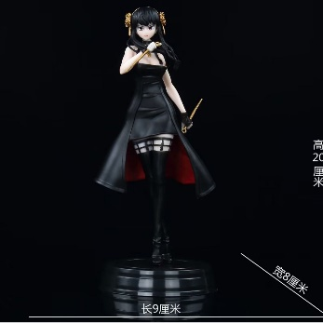 | Аниме фигурка - Девушка 39 | 1 | 0 | 468 ₽ | 0 ₽
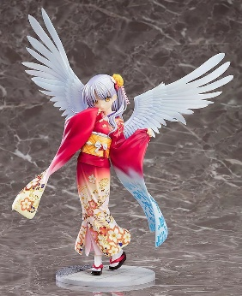 | Аниме фигурка - Девушка 40 | 1 | 0 | 3,146 ₽ | 0 ₽
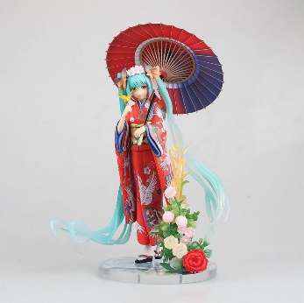 | Аниме фигурка - Девушка 41 | 1 | 0 | 1,482 ₽ | 0 ₽
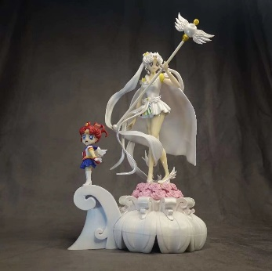 | Аниме фигурка - Девушка 42 | 1 | 0 | 5,720 ₽ | 0 ₽
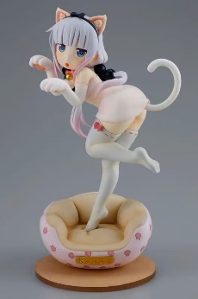 | Аниме фигурка - Девушка 43 | 1 | 0 | 702 ₽ | 0 ₽
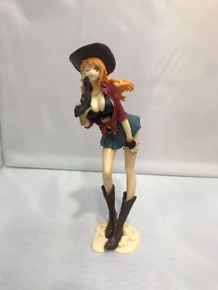 | Аниме фигурка - Девушка 44 | 1 | 0 | 520 ₽ | 0 ₽
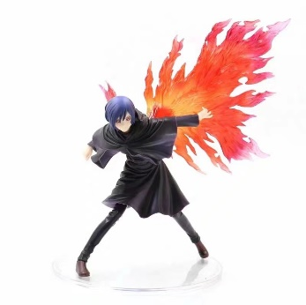 | Аниме фигурка - Девушка 45 | 1 | 0 | 1,430 ₽ | 0 ₽
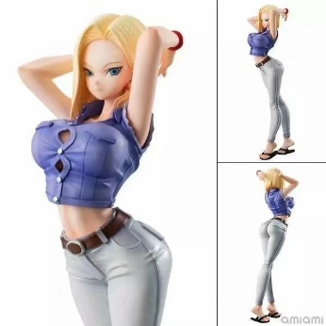 | Аниме фигурка - Девушка 46 | 1 | 0 | 988 ₽ | 0 ₽
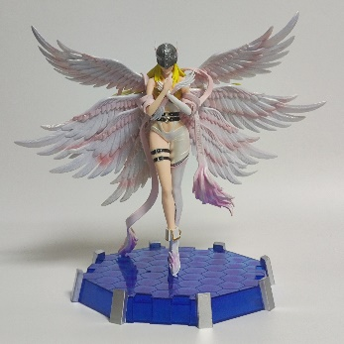 | Аниме фигурка - Девушка 47 | 1 | 0 | 2,210 ₽ | 0 ₽
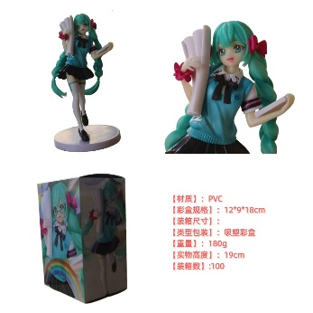 | Аниме фигурка - Девушка 48 | 1 | 0 | 676 ₽ | 0 ₽
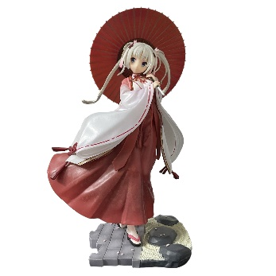 | Аниме фигурка - Девушка 49 | 1 | 0 | 3,458 ₽ | 0 ₽
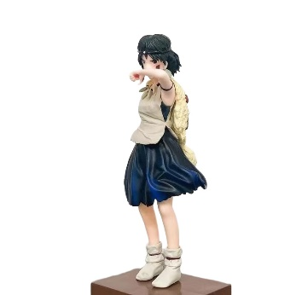 | Аниме фигурка - Девушка 50 | 1 | 0 | 780 ₽ | 0 ₽
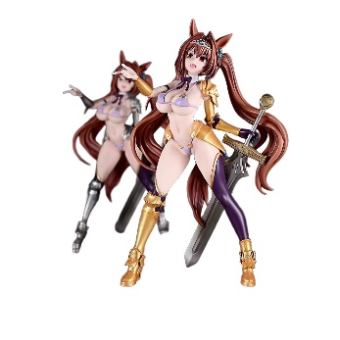 | Аниме фигурка - Девушка 51 | 1 | 0 | 2,496 ₽ | 0 ₽
 | Аниме фигурка - Девушка 52 | 1 | 0 | 2,080 ₽ | 0 ₽
 | Аниме фигурка - Девушка 53 | 1 | 0 | 1,430 ₽ | 0 ₽
 | Аниме фигурка - Девушка 54 | 1 | 0 | 1,040 ₽ | 0 ₽
 | Аниме фигурка - Девушка 55 | 1 | 0 | 3,380 ₽ | 0 ₽
 | Аниме фигурка - Девушка 56 | 1 | 0 | 4,030 ₽ | 0 ₽
 | Аниме фигурка - Девушка 57 | 1 | 0 | 4,290 ₽ | 0 ₽
 | Аниме фигурка - Девушка 58 | 1 | 0 | 2,860 ₽ | 0 ₽
 | Аниме фигурка - Девушка 59 | 1 | 0 | 5,980 ₽ | 0 ₽
 | Аниме фигурка - Девушка 60 | 1 | 0 | 1,820 ₽ | 0 ₽
 | Аниме фигурка - Девушка 61 | 1 | 0 | 702 ₽ | 0 ₽
 | Аниме фигурка - Девушка 62 | 1 | 0 | 1,872 ₽ | 0 ₽
 | Аниме фигурка - Девушка 63 | 1 | 0 | 1,040 ₽ | 0 ₽
 | Аниме фигурка - Девушка 64 | 1 | 0 | 780 ₽ | 0 ₽
 | Аниме фигурка - Девушка 65 | 1 | 0 | 1,378 ₽ | 0 ₽
 | Аниме фигурка - Девушка 66 | 1 | 0 | 6,370 ₽ | 0 ₽
 | Аниме фигурка - Девушка 67 | 1 | 0 | 468 ₽ | 0 ₽
 | Аниме фигурка - Девушка 68 | 1 | 0 | 3,380 ₽ | 0 ₽
 | Аниме фигурка - Девушка 69 | 1 | 0 | 650 ₽ | 0 ₽
 | Аниме фигурка - Девушка 70 | 1 | 0 | 865 ₽ | 0 ₽
 | Аниме фигурка - Девушка 71 | 1 | 0 | 910 ₽ | 0 ₽
 | Аниме фигурка - Девушка 72 | 1 | 0 | 962 ₽ | 0 ₽
 | Аниме фигурка - Девушка 73 | 1 | 0 | 2,080 ₽ | 0 ₽
 | Аниме фигурка - Девушка 74 | 1 | 0 | 2,080 ₽ | 0 ₽
 | Аниме фигурка - Девушка 75 | 1 | 0 | 3,328 ₽ | 0 ₽
 | Аниме фигурка - Девушка 76 | 1 | 0 | 3,328 ₽ | 0 ₽
 | Аниме фигурка - Девушка 77 | 1 | 0 | 2,600 ₽ | 0 ₽
 | Аниме фигурка - Девушка 78 | 1 | 0 | 2,730 ₽ | 0 ₽
 | Аниме фигурка - Девушка 79 | 1 | 0 | 3,335 ₽ | 0 ₽
 | Аниме фигурка - Девушка 80 | 1 | 0 | 1,430 ₽ | 0 ₽
 | Аниме фигурка - Девушка 81 | 1 | 0 | 2,444 ₽ | 0 ₽
 | Аниме фигурка - Девушка 82 | 1 | 0 | 2,470 ₽ | 0 ₽
 | Аниме фигурка - Девушка 83 | 1 | 0 | 1,560 ₽ | 0 ₽
 | Аниме фигурка - Девушка 84 | 1 | 0 | 4,550 ₽ | 0 ₽
 | Аниме фигурка - Девушка 85 | 1 | 0 | 1,430 ₽ | 0 ₽
 | Аниме фигурка - Девушка 86 | 1 | 0 | 3,380 ₽ | 0 ₽
 | Аниме фигурка - Девушка 87 | 1 | 0 | 1,118 ₽ | 0 ₽
 | Аниме фигурка - Девушка 88 | 1 | 0 | 1,040 ₽ | 0 ₽
 | Аниме фигурка - Девушка 89 | 1 | 0 | 5,590 ₽ | 0 ₽
 | Аниме фигурка - Девушка 90 | 1 | 0 | 1,820 ₽ | 0 ₽
 | Аниме фигурка - Девушка 91 | 1 | 0 | 2,600 ₽ | 0 ₽
 | Аниме фигурка - Девушка 92 | 1 | 0 | 2,470 ₽ | 0 ₽
 | Аниме фигурка - Девушка 93 | 1 | 0 | 3,328 ₽ | 0 ₽
 | Аниме фигурка - Девушка 94 | 1 | 0 | 1,300 ₽ | 0 ₽
 | Аниме фигурка - Девушка 95 | 1 | 0 | 2,600 ₽ | 0 ₽
 | Аниме фигурка - Девушка 96 | 1 | 0 | 676 ₽ | 0 ₽
 | Аниме фигурка - Девушка 97 | 1 | 0 | 1,066 ₽ | 0 ₽
 | Аниме фигурка - Девушка 98 | 1 | 0 | 1,352 ₽ | 0 ₽
 | Аниме фигурка - Девушка 99 | 1 | 0 | 1,300 ₽ | 0 ₽
 | Аниме фигурка - Девушка 100 | 1 | 0 | 3,510 ₽ | 0 ₽
 | Аниме фигурка - Девушка 101 | 1 | 0 | 1,300 ₽ | 0 ₽
 | Аниме фигурка - Девушка 102 | 1 | 0 | 2,080 ₽ | 0 ₽
 | Аниме фигурка - Девушка 103 | 1 | 0 | 5,980 ₽ | 0 ₽
 | Аниме фигурка - Девушка 104 | 1 | 0 | 2,288 ₽ | 0 ₽
 | Аниме фигурка - Девушка 105 | 1 | 0 | 3,900 ₽ | 0 ₽
 | Аниме фигурка - Девушка 106 | 1 | 0 | 1,352 ₽ | 0 ₽
 | Аниме фигурка - Девушка 107 | 1 | 0 | 3,588 ₽ | 0 ₽
 | Аниме фигурка - Девушка 108 | 1 | 0 | 2,132 ₽ | 0 ₽
 | Аниме фигурка - Девушка 109 | 1 | 0 | 1,040 ₽ | 0 ₽
 | Аниме фигурка - Девушка 110 | 1 | 0 | 780 ₽ | 0 ₽
 | Аниме фигурка - Девушка 111 | 1 | 0 | 780 ₽ | 0 ₽
 | Аниме фигурка - Девушка 112 | 1 | 0 | 546 ₽ | 0 ₽
 | Аниме фигурка - Девушка 113 | 1 | 0 | 4,550 ₽ | 0 ₽
 | Аниме фигурка - Девушка 114 | 1 | 0 | 2,470 ₽ | 0 ₽
 | Аниме фигурка - Девушка 115 | 1 | 0 | 1,560 ₽ | 0 ₽
 | Аниме фигурка - Девушка 116 | 1 | 0 | 416 ₽ | 0 ₽
 | Аниме фигурка - Девушка 117 | 1 | 0 | 3,978 ₽ | 0 ₽
 | Аниме фигурка - Девушка 118 | 1 | 0 | 1,560 ₽ | 0 ₽
 | Аниме фигурка - Девушка 119 | 1 | 0 | 1,378 ₽ | 0 ₽
 | Аниме фигурка - Девушка 120 | 1 | 0 | 3,380 ₽ | 0 ₽
 | Аниме фигурка - Девушка 121 | 1 | 0 | 3,380 ₽ | 0 ₽
 | Аниме фигурка - Девушка 122 | 1 | 0 | 598 ₽ | 0 ₽
 | Аниме фигурка - Девушка 123 | 1 | 0 | 2,028 ₽ | 0 ₽
 | Аниме фигурка - Девушка 124 | 1 | 0 | 2,990 ₽ | 0 ₽
 | Аниме фигурка - Девушка 125 | 1 | 0 | 3,120 ₽ | 0 ₽
 | Аниме фигурка - Девушка 126 | 1 | 0 | 780 ₽ | 0 ₽
 | Аниме фигурка - Девушка 127 | 1 | 0 | 1,222 ₽ | 0 ₽
 | Аниме фигурка - Девушка 128 | 1 | 0 | 1,170 ₽ | 0 ₽
 | Аниме фигурка - Девушка 129 | 1 | 0 | 2,236 ₽ | 0 ₽
 | Аниме фигурка - Девушка 130 | 1 | 0 | 2,548 ₽ | 0 ₽
 | Аниме фигурка - Девушка 131 | 1 | 0 | 2,912 ₽ | 0 ₽
 | Аниме фигурка - Девушка 132 | 1 | 0 | 4,940 ₽ | 0 ₽
 | Аниме фигурка - Девушка 133 | 1 | 0 | 2,158 ₽ | 0 ₽
 | Аниме фигурка - Девушка 134 | 1 | 0 | 3,458 ₽ | 0 ₽
 | Аниме фигурка - Девушка 135 | 1 | 0 | 1,560 ₽ | 0 ₽
 | Аниме фигурка - Девушка 136 | 1 | 0 | 1,040 ₽ | 0 ₽
 | Аниме фигурка - Девушка 137 | 1 | 0 | 2,002 ₽ | 0 ₽
 | Аниме фигурка - Девушка 138 | 1 | 0 | 1,040 ₽ | 0 ₽
 | Аниме фигурка - Девушка 139 | 1 | 0 | 1,040 ₽ | 0 ₽
 | Аниме фигурка - Девушка 140 | 1 | 0 | 1,300 ₽ | 0 ₽
 | Аниме фигурка - Девушка 141 | 1 | 0 | 1,560 ₽ | 0 ₽
 | Аниме фигурка - Девушка 142 | 1 | 0 | 1,300 ₽ | 0 ₽
 | Аниме фигурка - Девушка 143 | 1 | 0 | 1,040 ₽ | 0 ₽
 | Аниме фигурка - Девушка 144 | 1 | 0 | 2,236 ₽ | 0 ₽
 | Аниме фигурка - Девушка 145 | 1 | 0 | 1,612 ₽ | 0 ₽
 | Аниме фигурка - Девушка 146 | 1 | 0 | 3,250 ₽ | 0 ₽
 | Аниме фигурка - Девушка 147 | 1 | 0 | 1,950 ₽ | 0 ₽
 | Аниме фигурка - Девушка 148 | 1 | 0 | 2,080 ₽ | 0 ₽
 | Аниме фигурка - Девушка 149 | 1 | 0 | 910 ₽ | 0 ₽
 | Аниме фигурка - Девушка 150 | 1 | 0 | 1,352 ₽ | 0 ₽
 | Аниме фигурка - Девушка 151 | 1 | 0 | 1,716 ₽ | 0 ₽
 | Аниме фигурка - Девушка 152 | 1 | 0 | 4,420 ₽ | 0 ₽
 | Аниме фигурка - Девушка 153 | 1 | 0 | 1,820 ₽ | 0 ₽
 | Аниме фигурка - Девушка 154 | 1 | 0 | 962 ₽ | 0 ₽
 | Аниме фигурка - Девушка 155 | 1 | 0 | 1,482 ₽ | 0 ₽
 | Аниме фигурка - Девушка 156 | 1 | 0 | 520 ₽ | 0 ₽
 | Аниме фигурка - Девушка 157 | 1 | 0 | 1,820 ₽ | 0 ₽
 | Аниме фигурка - Девушка 158 | 1 | 0 | 520 ₽ | 0 ₽
 | Аниме фигурка - Девушка 159 | 1 | 0 | 2,418 ₽ | 0 ₽
 | Аниме фигурка - Девушка 160 | 1 | 0 | 2,418 ₽ | 0 ₽
 | Аниме фигурка - Девушка 161 | 1 | 0 | 1,300 ₽ | 0 ₽
 | Аниме фигурка - Девушка 162 | 1 | 0 | 1,300 ₽ | 0 ₽
 | Аниме фигурка - Девушка 163 | 1 | 0 | 2,470 ₽ | 0 ₽
 | Аниме фигурка - Девушка 164 | 1 | 0 | 1,820 ₽ | 0 ₽
 | Аниме фигурка - Девушка 165 | 1 | 0 | 1,248 ₽ | 0 ₽
 | Аниме фигурка - Девушка 166 | 1 | 0 | 1,820 ₽ | 0 ₽
 | Аниме фигурка - Девушка 167 | 1 | 0 | 1,820 ₽ | 0 ₽
 | Аниме фигурка - Девушка 168 | 1 | 0 | 780 ₽ | 0 ₽
 | Аниме фигурка - Девушка 169 | 1 | 0 | 1,196 ₽ | 0 ₽
 | Аниме фигурка - Девушка 170 | 1 | 0 | 3,952 ₽ | 0 ₽
 | Аниме фигурка - Девушка 171 | 1 | 0 | 4,160 ₽ | 0 ₽
 | Аниме фигурка - Девушка 172 | 1 | 0 | 1,352 ₽ | 0 ₽
 | Аниме фигурка - Девушка 173 | 1 | 0 | 3,328 ₽ | 0 ₽
 | Аниме фигурка - Девушка 174 | 1 | 0 | 1,040 ₽ | 0 ₽
...

